상품제안서
허니웰 천연벌꿀 꿀스틱 VIP 선물세트 고급형 | 상품코드: F30206

 |  |  |  |  |  |  | 02-412-0044 | www.easy1.co.kr
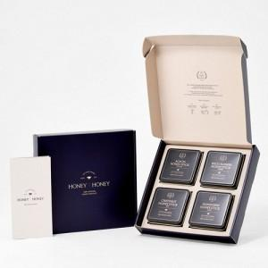

【상세/제작정보】

【인쇄/포장옵션】 | / 포장불가능

【공급단가】 | 수량 | 50~ | 100~ | 500~ | 1,000~ | 2,000~
*VAT별도 | 단가 | 48,420원 | 47,610원 | 46,400원 | 45,590원 | 44,380원

【상품 URL】 | https://dev.easy1.co.kr:443/src/goods_detail.php?gdno=30206

